竞争店铺分析
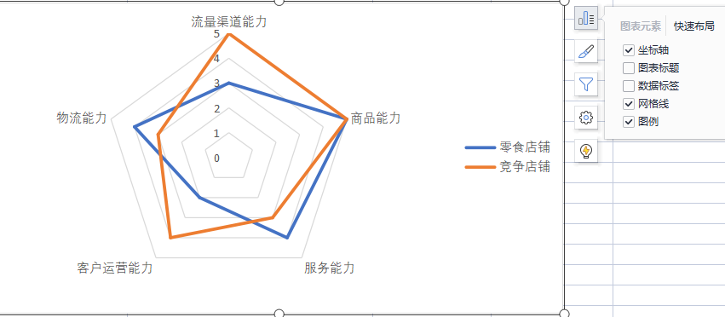
竞争店铺分析
【任务要求】
1、分析零食网店和竞争对手店铺相应数据并进行转置
2、选择合适图表进行操作（选择雷达图）
3、对相应的数据进行分析，并写出自身网店的优势和不足

【知识要点】
数据图标的选择与制作
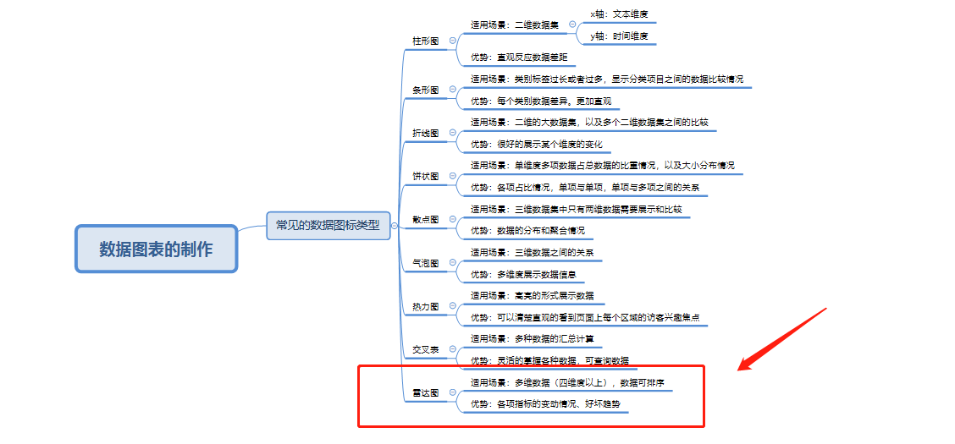

【重要技能点】
数据处理：转置
数据图的选择：雷达图

操作步骤拆解

 | 1、如何转置？ （1）全选源数据进行复制 （2）右击选择【选择性粘贴】勾选【转置】 解析：演示所用的office为16版本。需要全部选中进行复制粘贴，在粘贴时选择转置。

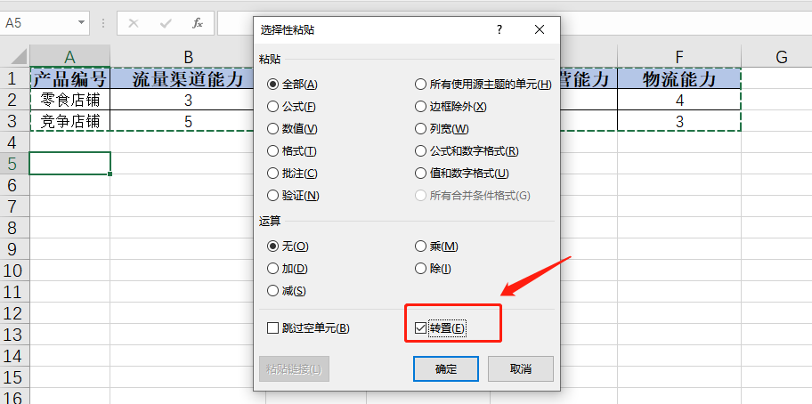

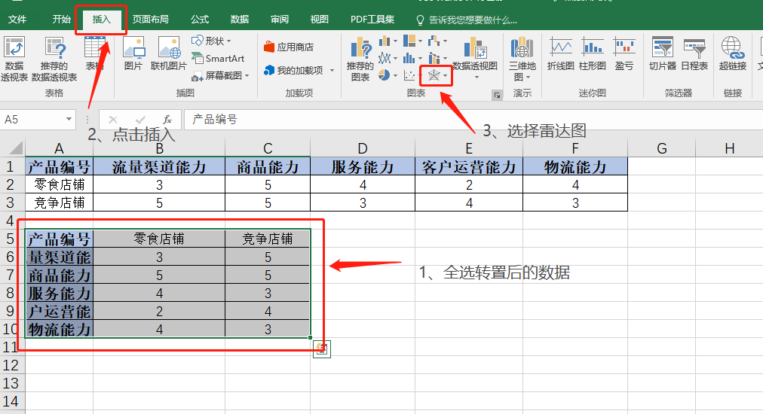
 | 2、为什么选择雷达图？ 操作的数据是四维数据，从雷达图中可以明显的对比出两家店铺的各项经营能力，并对比出相应的优势和劣势。 3、对比分析优劣势。 从雷达图中我们可以看出零食店铺网络线超过竞争店铺的即为优势，少于竞争店铺的即为劣势 （1）优势：物流能力以及服务能力 （2）劣势：流量渠道能力以及客户运营能力

源数据
产品编号 | 流量渠道能力 | 商品能力 | 服务能力 | 客户运营能力 | 物流能力
零食店铺 | 3 | 5 | 4 | 2 | 4
竞争店铺 | 5 | 5 | 3 | 4 | 3

产品编号 | 零食店铺 | 竞争店铺
流量渠道能力 | 3 | 5
商品能力 | 5 | 5
服务能力 | 4 | 3 |  |  | 2、为什么选择雷达图？ 操作的数据是四维数据，从雷达图中可以明显的对比出两家店铺的各项经营能力，并对比出相应的优势和劣势。
客户运营能力 | 2 | 4
物流能力 | 4 | 3

